Dane techniczne
ZAŁĄCZNIK NR. 2

#REF!

Pozycja: 1 | Ilość x | #REF! | System: | #REF! | SZCZEGÓŁY
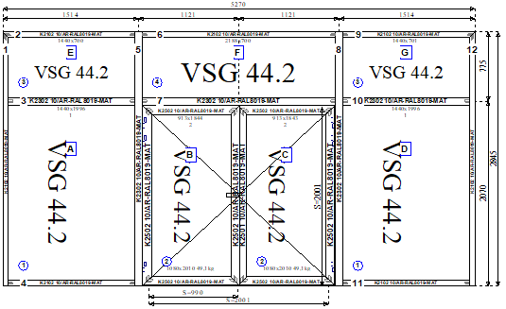 |  |  |  |  | Konstrukcja: PAWILON C parter
 |  |  |  |  | #REF!
 |  |  |  |  | - witryna wewnątrza z drzwiami dwuskrzydłowymi
 |  |  |  |  | - RAL 8019MAT
 |  |  |  |  | Szklenie:
 |  |  |  |  | - szkło pojedyńcze bezpieczne VSG 44.2
 |  |  |  |  | Wyposażenie:
 |  |  |  |  | - zawiasy nawierzchniowe
 |  |  |  |  | - zamek, klamka dwustronna
 |  |  |  |  | - samozamykacz
 |  |  |  |  | - prog opadający

 |  |  |  |  | - po obwodzie kątownik w celu zniwelowania nierówności

Pozycja: 2 | Ilość x | #REF! | System: | #REF! | SZCZEGÓŁY
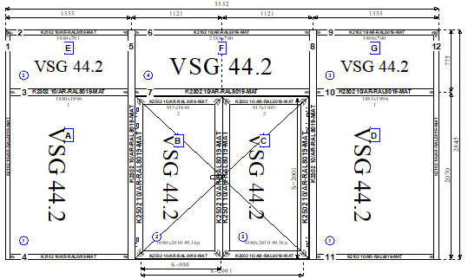 |  |  |  |  | Konstrukcja: PAWILON C I piętro | `
 |  |  |  |  | #REF!
 |  |  |  |  | - witryna wewnątrza z drzwiami dwuskrzydłowymi
 |  |  |  |  | - RAL 8019MAT
 |  |  |  |  | Szklenie:
 |  |  |  |  | - szkło pojedyńcze bezpieczne VSG 44.2
 |  |  |  |  | Wyposażenie:
 |  |  |  |  | - zawiasy nawierzchniowe
 |  |  |  |  | - zamek, klamka dwustronna
 |  |  |  |  | - samozamykacz
 |  |  |  |  | - prog opadający

 |  |  |  |  | - po obwodzie kątownik w celu zniwelowania nierówności

Pozycja: 4 | Ilość x | #REF! | System: | #REF! | SZCZEGÓŁY
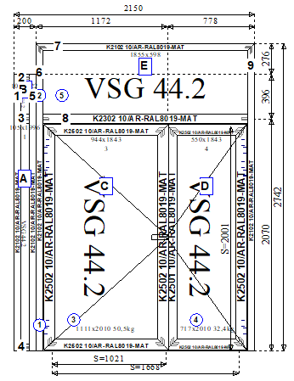 |  |  |  |  | Konstrukcja: PAWILON S HOL PARTER
 |  |  |  |  | #REF!
 |  |  |  |  | - witryna wewnątrza z drzwiami dwuskrzydłowymi
 |  |  |  |  | - RAL 8019MAT
 |  |  |  |  | Szklenie:
 |  |  |  |  | - szkło pojedyńcze bezpieczne VSG 44.2
 |  |  |  |  | Wyposażenie:
 |  |  |  |  | - zawiasy nawierzchniowe
 |  |  |  |  | - zamek, klamka dwustronna
 |  |  |  |  | - samozamykacz
 |  |  |  |  | - prog opadający

 |  |  |  |  | - po obwodzie kątownik w celu zniwelowania nierówności

Pozycja: 5 | Ilość x | #REF! | System: | #REF! | SZCZEGÓŁY
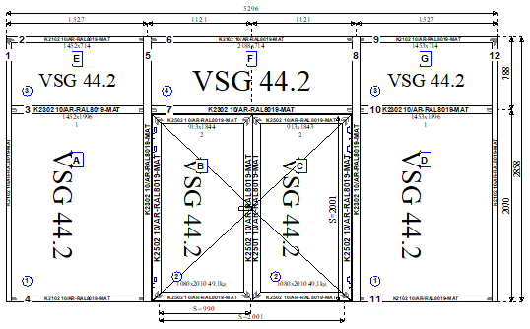 |  |  |  |  | Konstrukcja: PAWILON D parter
 |  |  |  |  | #REF!
 |  |  |  |  | - witryna wewnątrza z drzwiami dwuskrzydłowymi
 |  |  |  |  | - RAL 8019MAT
 |  |  |  |  | Szklenie:
 |  |  |  |  | - szkło pojedyńcze bezpieczne VSG 44.2
 |  |  |  |  | Wyposażenie:
 |  |  |  |  | - zawiasy nawierzchniowe
 |  |  |  |  | - zamek, klamka dwustronna
 |  |  |  |  | - samozamykacz
 |  |  |  |  | - prog opadający

 |  |  |  |  | - po obwodzie kątownik w celu zniwelowania nierówności

